locazion
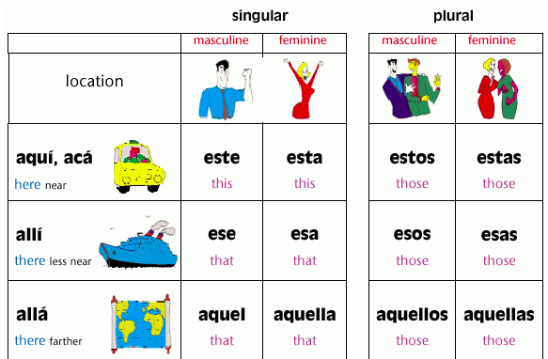

SOURCE: http://www.musicalspanish.com/tutorial/aqui.htm

